題目說明
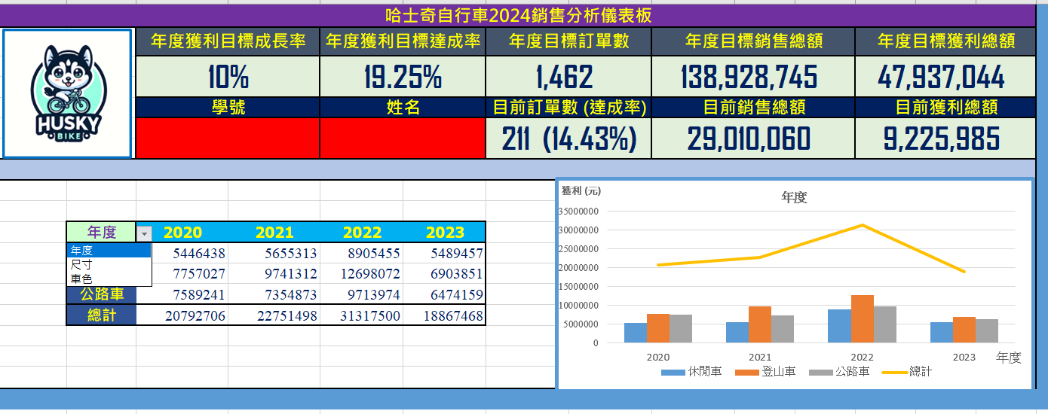
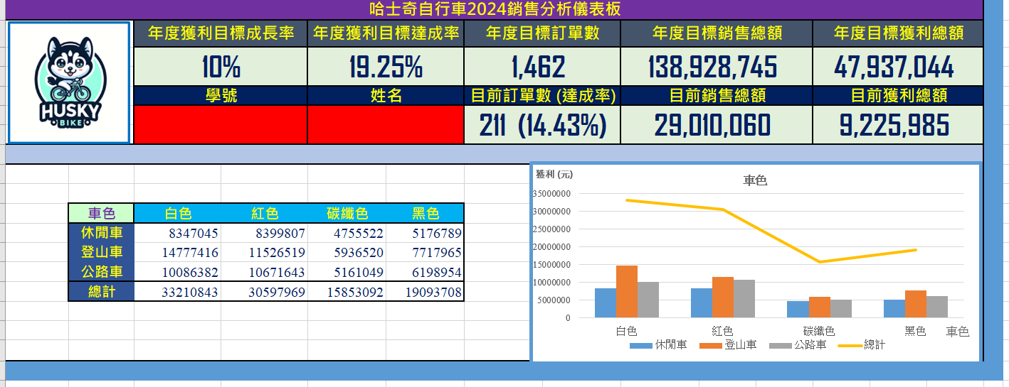
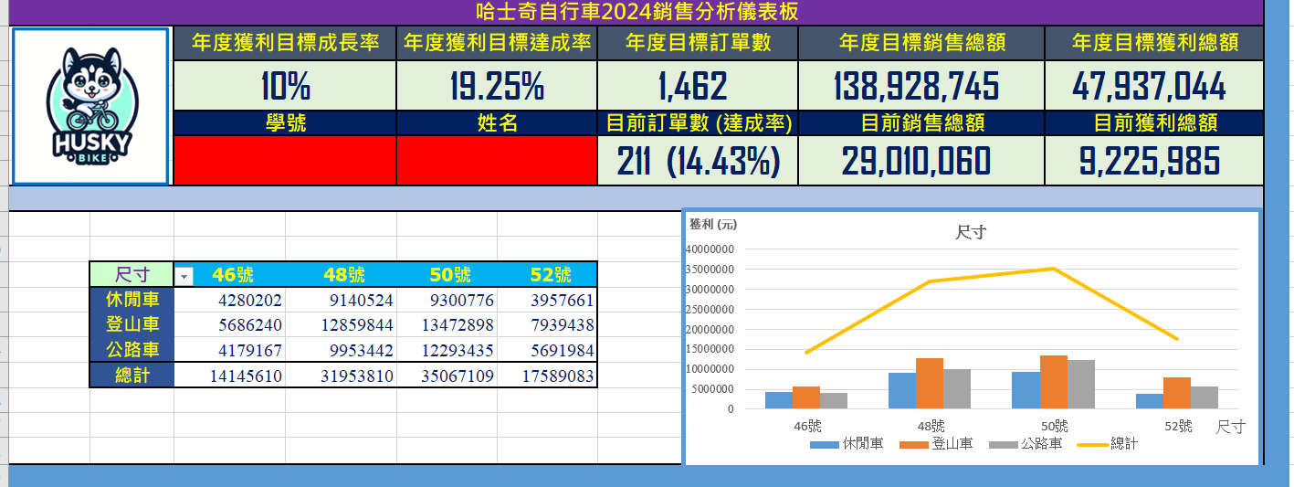
此題５０分
改檔名: 學號_姓名.xlsx 這是第一個要做的事情
在excel中 記得打入學號與姓名
考完試上傳檔案後 把存放在你local的檔案全部刪除
考試期間除了繳交檔案外 其餘時間不得上網 也不能使用手機 若要用洗手間 請自行前往即可 | 資料視覺化 期中考 資料夾
 | https://reurl.cc/oRzbd3
年度獲利目標成長率 使用者可以自行輸入
基礎為2023的數字 若為6% 意思就是2024年度目標訂單數 銷售總額 獲利總額要成長6% 相比於2023
目前訂單數 銷售總額 獲利總額為2024的數字 括號內的達成率為 目前訂單數/年度目標訂單數
下拉選單可以選 年度 尺寸 車色
年度分為 2020 2021 2022 2023
尺寸分為 46號 48號 50號 52號
車色分為 白色 紅色 碳纖色 黑色
儲存格為獲利
表格中的獲利 若為年度則依據年度來計算因此僅會算到2023年 也就是 休閒車2020 2021 2022 2023 登山車2020 2021 2022…等 但尺寸與車色的獲利則是累積到2024 因為他是全部的資料來計算
圖的line為總計 請留意圖中的x y 標題與表的連動關係
請作答在儀表板的工作表

儀表板
學號: | 1114572
姓名: | 陳群翔 |  |  |  | 請先打上學號姓名 儀錶板從以下開始作答 (50分)


哈士奇自行車2024銷售分析儀表板
 |  |  | 年度目標成長率 | 年度獲利目標達成率 | 年度目標訂單數 | 年度目標銷售總額 | 年度目標獲利總額
 |  |  | 10% | 64.073425315 | 1462 | 126298859 | 43579131
 |  |  | 學號 | 姓名 | 目前訂單數 | 目前銷售總額 | 目前獲利總額
 |  |  | 1114572 | 陳群翔 | 211(14.4332717696149) | 29010060 | 9225985

 |  | 尺寸 | 46號 | 48號 | 50號 | 52號
 |  | 休閒車
 |  | 登山車
 |  | 公路車
 |  | 總計

題目三
這是某大學的專業研究機構所做的調查結果，並發佈在各大媒體上，請幫忙重新設計這張圖，讓他更專業，更有說服力（10分）
請把成果放在下面的區塊，資料部分請依據上面的圖自行建立

各社會福利政策滿意度比較圖
圖表區 | 資料區
 | 老人福利補助
 | 57.50% | 57.50%

 | 提高生育津貼
 | 62.30% | 62.30%

 | 首購房屋補助
 | 57.30% | 57.30%

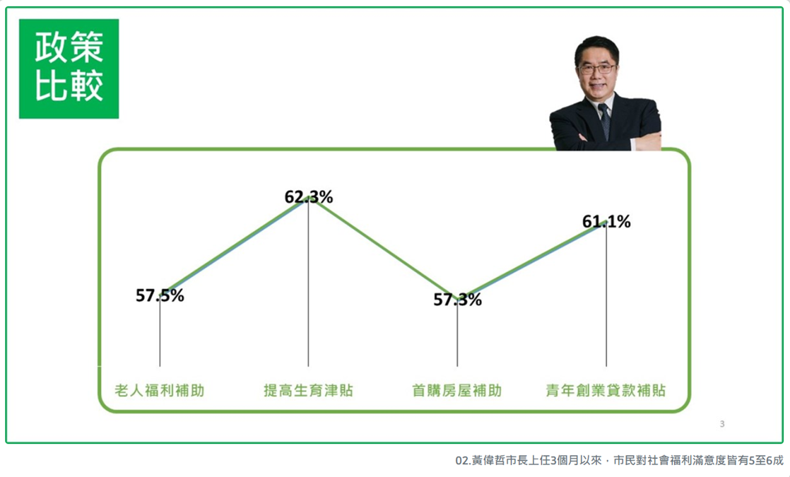
 | 青年創業貸款補貼
 | 61.10% | 61.10%

 | 各項福利政策平均
 | 59.55% | 59.55%

我是陳群翔我的學號是1114572。我認為：依據圖表所顯示，四項福利政策之滿意度皆差距不大，其中"提高生育津貼"與"青年創業貸款津貼"都超過60%，顯示相比之下這兩個政策較受市民喜愛。

你總共寫了92個文字

題目二
台北要別挑選一個行政區展店，請問你建議要挑選哪裡 (10分)

台北市各區銷售總表比較
圖表區 | 資料區
 | 縣市 | 行政區 | 銷售總額
 | 台北市 | 中正區 | 10905601
 | 台北市 | 大同區 | 13347933
 | 台北市 | 中山區 | 13274079
 | 台北市 | 松山區 | 17753474
 | 台北市 | 大安區 | 23205088
 | 台北市 | 萬華區 | 12916813
 | 台北市 | 信義區 | 19532769
 | 台北市 | 士林區 | 13881548
 | 台北市 | 北投區 | 20598257
 | 台北市 | 內湖區 | 18081853
 | 台北市 | 南港區 | 13542941
 | 台北市 | 文山區 | 16317336

我是陳群翔我的學號是1114572。我認為：這邊你講你的意見與想法

你總共寫了33個文字

題目四
有人說老狗玩不了新把戲 年資越老 績效越差 這是真的嗎 (10分)

年資與績效關係圖
圖表區 | 資料區
 | 銷售員編號 | 銷售員/職稱 | 到職日期 | 到職年分 | 銷售金額
 | SA001 | 李慶元/專員 | 2005-06-13 | 2005 | 64276340
 | SA002 | 陳治平/經理 | 1993-01-31 | 1993 | 63244376
 | SA003 | 王禹錫/協理 | 1989-02-23 | 1989 | 60553121
 | SA004 | 張淑娟/副理 | 2007-06-13 | 2007 | 69583324
 | SA005 | 戴晨淵/專員 | 1998-10-20 | 1998 | 60695803
 | SA006 | 吳宇森/專員 | 2001-06-19 | 2001 | 67641286
 | SA007 | 孔祥興/副理 | 1995-09-15 | 1995 | 71249994
 | SA008 | 徐堉仁/專員 | 1996-07-02 | 1996 | 66211665
 | SA009 | 葉于慧/經理 | 1993-11-05 | 1993 | 64362915
 | SA010 | 蔡元暄/專員 | 1991-06-04 | 1991 | 62878695

我是陳群翔我的學號是1114572。我認為：依據入職年分與該銷售員的銷售總額推論，年資與績效的差異沒有絕對的關係，由圖可知1995年入職的員工相比其他更晚入職的員工為銷售總額最高的，並非題目所說的年資越老，績效越差。

你總共寫了108個文字

